spi
spi
 | service provider interface，说白了是什么意思呢，比如你有个接口，现在这个接口有 3 个实现类，
 |  | 那么在系统运行的时候对这个接口到底选择哪个实现类呢？这就需要 spi 了，需要根据指定的配置或者是默认的配置，
 |  | 去找到对应的实现类加载进来，然后用这个实现类的实例对象。
 | 举个栗子。
 |  | 你有一个接口 A。A1/A2/A3 分别是接口A的不同实现。你通过配置 接口 A = 实现 A2，
 |  |  | 那么在系统实际运行的时候，会加载你的配置，用实现 A2 实例化一个对象来提供服务。

 | spi 机制一般用在哪儿？插件扩展的场景，比如说你开发了一个给别人使用的开源框架，如果你想让别人自己写个插件，
 |  | 插到你的开源框架里面，从而扩展某个功能，这个时候 spi 思想就用上了。

Java spi 思想的体现
 | spi 经典的思想体现，大家平时都在用，比如说 jdbc。
 | Java 定义了一套 jdbc 的接口，但是 Java 并没有提供 jdbc 的实现类。
 | 但是实际上项目跑的时候，要使用 jdbc 接口的哪些实现类呢？一般来说，我们要根据自己使用的数据库，
 |  | 比如 mysql，你就将 mysql-jdbc-connector.jar 引入进来
 |  | oracle，你就将 oracle-jdbc-connector.jar 引入进来。
 | 在系统跑的时候，碰到你使用 jdbc 的接口，他会在底层使用你引入的那个 jar 中提供的实现类。

dubbo 的 spi 思想
 | dubbo 也用了 spi 思想，不过没有用 jdk 的 spi 机制，是自己实现的一套 spi 机制。
 | Protocol protocol = ExtensionLoader.getExtensionLoader(Protocol.class).getAdaptiveExtension();
 | Protocol 接口，在系统运行的时候，dubbo 会判断一下应该选用这个 Protocol 接口的哪个实现类来实例化对象来使用。
 | 它会去找一个你配置的 Protocol，将你配置的 Protocol 实现类，加载到 jvm 中来，然后实例化对象，就用你的那个 Protocol 实现类就可以了。
 | 上面那行代码就是 dubbo 里大量使用的，就是对很多组件，都是保留一个接口和多个实现，然后在系统运行的时候动态根据配置去找到对应的实现类。如果你没配置，那就走默认的实现好了，没问题。
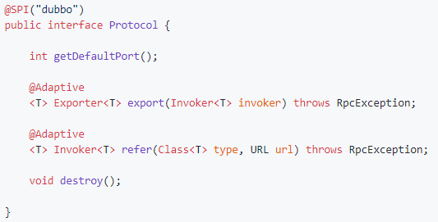

 | 所以说，这就看到了 dubbo 的 spi 机制默认是怎么玩儿的了，其实就是 Protocol 接口，
 |  | @SPI("dubbo") 说的是，通过 SPI 机制来提供实现类，实现类是通过 dubbo 作为默认 key 去配置文件里找到的，
 |  | 配置文件名称与接口全限定名一样的，通过 dubbo 作为 key 可以找到默认的实现类就是 com.alibaba.dubbo.rpc.protocol.dubbo.DubboProtocol。

 | 如果想要动态替换掉默认的实现类，需要使用 @Adaptive 接口，Protocol 接口中，有两个方法加了 @Adaptive 注解，就是说那俩接口会被代理实现。
 | 啥意思呢？
 | 比如这个 Protocol 接口搞了俩 @Adaptive 注解标注了方法，在运行的时候会针对 Protocol 生成代理类，这个代理类的那俩方法里面会有代理代码，
 |  | 代理代码会在运行的时候动态根据 url 中的 protocol 来获取那个 key，默认是 dubbo，你也可以自己指定，你如果指定了别的 key，那么就会获取别的实现类的实例了。

如何自己扩展 dubbo 中的组件
 | 自己写个工程，要是那种可以打成 jar 包的，里面的 src/main/resources 目录下，搞一个 META-INF/services
 |  | 里面放个文件叫：com.alibaba.dubbo.rpc.Protocol，文件里搞一个my=com.bingo.MyProtocol。自己把 jar 弄到 nexus 私服里去。
 | 然后自己搞一个 dubbo provider 工程，在这个工程里面依赖你自己搞的那个 jar，然后在 spring 配置文件里给个配置：
 |  | <dubbo:protocol name=”my” port=”20000” />
 | provider 启动的时候，就会加载到我们 jar 包里的my=com.bingo.MyProtocol 这行配置里，接着会根据你的配置使用你定义好的 MyProtocol 了
 |  | 这个就是简单说明一下，你通过上述方式，可以替换掉大量的 dubbo 内部的组件，就是扔个你自己的 jar 包，然后配置一下即可。
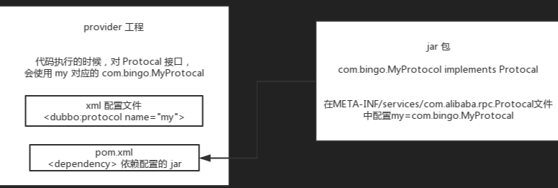

 | dubbo 里面提供了大量的类似上面的扩展点，就是说，你如果要扩展一个东西，只要自己写个 jar，让你的 consumer 或者是 provider 工程，依赖你的那个 jar
 |  | 在你的 jar 里指定目录下配置好接口名称对应的文件，里面通过 key=实现类。
 | 然后对于对应的组件，类似 <dubbo:protocol> 用你的那个 key 对应的实现类来实现某个接口，你可以自己去扩展 dubbo 的各种功能，提供你自己的实现。

面试
Dubbo 和 Spring Cloud 有什么区别？
 | 通信方式不同
 |  | Dubbo 使用的是 RPC 通信
 |  | Spring Cloud 使用的是 HTTP RESTFul 方式。

 | 组成部分不同
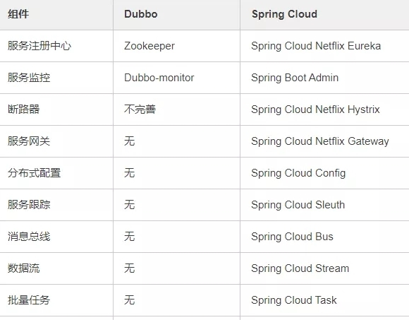

dubbo都支持什么协议，推荐用哪种？
 | dubbo://（推荐）
 | rmi://
 | hessian://
 | http://
 | webservice://
 | thrift://
 | memcached://
 | redis://
 | rest://

Dubbo需要 Web 容器吗？
 | 不需要,因为服务通常不需要Tomcat/JBoss等Web容器的特性，没必要用Web容器去加载服务。

Dubbo内置了哪几种服务容器？
 | SpringContainer、Log4jContainer、JettyContainer、JavaConfigContainer、LogbackContainer

 | 1.Spring Container 自动加载META-INF/spring目录下的所有Spring配置
 | 2.Jetty Container 用于汇报状态
 |  | 启动一个内嵌Jetty，用于汇报状态。
 |  | dubbo.jetty.port=8080 ----配置jetty启动端口
 |  | dubbo.jetty.directory=/foo/bar ----配置可通过jetty直接访问的目录，用于存放静态文件
 |  | dubbo.jetty.page=log,status,system ----配置显示的页面，缺省加载所有页面
 | 3.Log4j Container 自动给日志文件按进程分目录
 |  | 自动配置log4j的配置，在多进程启动时，自动给日志文件按进程分目录。
 |  | dubbo.log4j.file=/foo/bar.log ----配置日志文件路径
 |  | dubbo.log4j.level=WARN ----配置日志级别
 |  | dubbo.log4j.subdirectory=20880 ----配置日志子目录，用于多进程启动，避免冲突

 | Dubbo 服务容器作用是用于暴露服务。
 | 容器启动
 |  | 通过com.alibaba.dubbo.container.Container接口上的注解@SPI("spring")来选择具体实现的容器类型
 | 容器停止原理
 |  | Dubbo是通过JDK的ShutdownHook来完成优雅停机的
 |  | 服务提供方
 |  |  | 1.停止时，先标记为不接收新请求，新请求过来时直接报错，让客户端重试其它机器。
 |  |  | 2.检测线程池中的线程是否正在运行，如果有，等待所有线程执行完成，除非超时，则强制关闭。
 |  | 服务消费方
 |  |  | 1.停止时，不再发起新的调用请求，所有新的调用在客户端即报错。
 |  |  | 2.检测有没有请求的响应还没有返回，等待响应返回，除非超时，则强制关闭。

说说 Dubbo 服务暴露的过程。
 | 首先将服务的实现封装成一个Invoker
 | 将Invoker封装成Exporter，并缓存起来，缓存里使用Invoker的url作为key。
 | 服务端Server启动，监听端口。
 | 请求来到时，根据请求信息生成key，到缓存查找Exporter，就找到了Invoker，就可以完成调用。

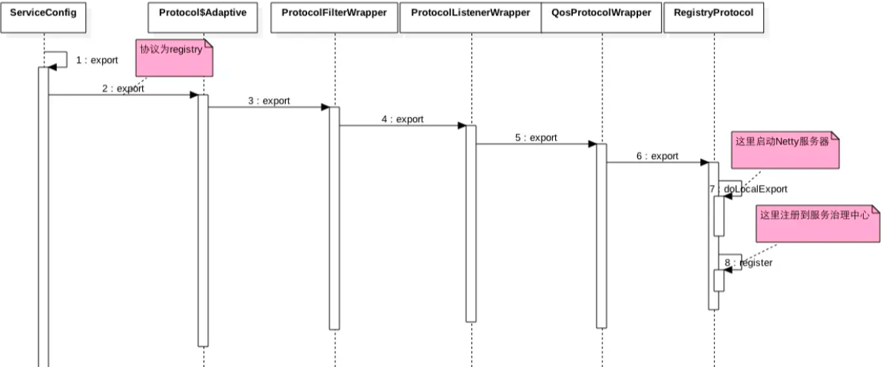
 | Invoker转换为exporter是为了netty的传输
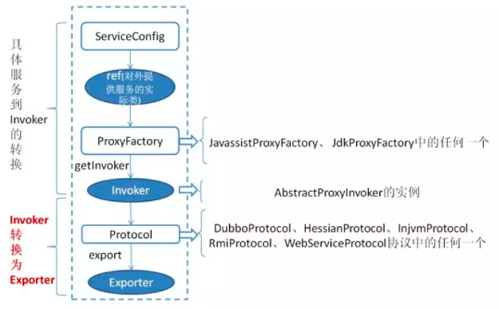

Dubbo 停止维护了吗？
 | 2014 年开始停止维护过几年，17 年开始重新维护，并进入了 Apache 项目。

Dubbo如何优雅停机
 | 优雅停机主要用在服务版本迭代上线的过程中
 | 比如我们发布了新的服务版本，经常性是直接替换线上正在跑的服务
 | 这个时候如果在服务切换的过程中老的服务没有正常关闭的话，容易造成内存清理问题
 | Dubbo 是通过 JDK 的 ShutdownHook 来完成优雅停机的

 | 服务提供方
 |  | 1.停止时，先标记为不接收新请求，新请求过来时直接报错，让客户端重试其它机器。
 |  | 2.检测线程池中的线程是否正在运行，如果有，等待所有线程执行完成，除非超时，则强制关闭。
 | 服务消费方
 |  | 1.停止时，不再发起新的调用请求，所有新的调用在客户端即报错。
 |  | 2.检测有没有请求的响应还没有返回，等待响应返回，除非超时，则强制关闭。

Dubbo里面有哪几种节点角色？
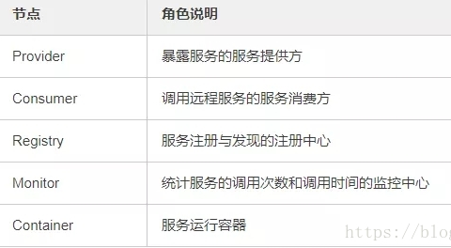

画一画服务注册与发现的流程图

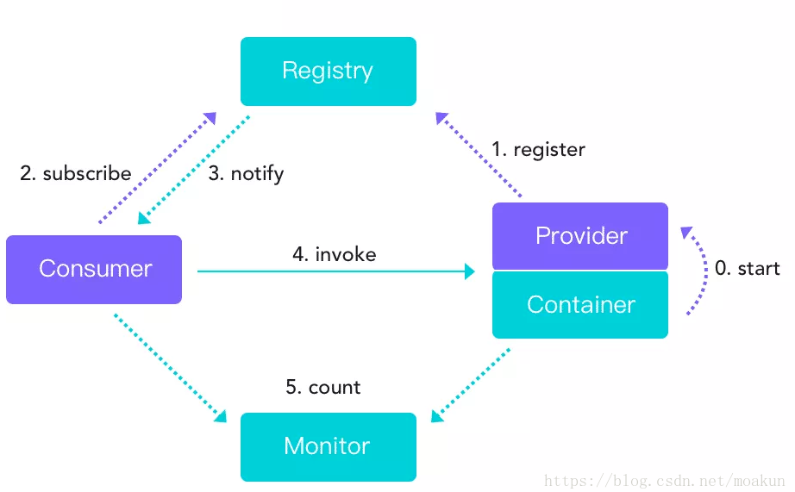

Dubbo默认使用什么注册中心，还有别的选择吗？
 | 推荐使用 Zookeeper 作为注册中心，还有 Redis、Multicast、Simple 注册中心，但不推荐。

Dubbo有哪几种配置方式？
 | XML 配置文件方式
 | properties 配置文件方式
 | annotation 注解方式 <dubbo:reference> 节点换成 <dubbo:annotation> 节点，然后扫描注解包路径<dubbo:annotation package="com.chanshuyi" />
 | Java API 配置方式
 | DUBBO 在读取配置的时候会先读取 XML文件中的配置，如果没找到就会默认去读取resources目录下的 dubbo.properties 文件

Dubbo 核心的配置有哪些？
 | dubbo:service |  |  | 服务提供者暴露服务配置
 | dubbo:reference |  |  | 服务消费者引用服务配置
 | dubbo:protocol |  |  | 服务提供者协议配置，如果需要支持多协议，可以声明多个 <dubbo:protocol> 标签
 | dubbo:registry |  |  | 注册中心配置，如果有多个不同的注册中心，可以声明多个 <dubbo:registry> 标签
 | dubbo:monitor |  |  | 监控中心配置
 | dubbo:application |  |  | 应用信息配置
 | dubbo:module |  |  | 模块信息配置
 | dubbo:provider |  |  | 服务提供者缺省值配置
 | dubbo:consumer |  |  | 服务消费者缺省值配置
 | dubbo:method |  |  | 方法级配置
 | dubbo:argument |  |  | 方法参数配置
 | dubbo:parameter |  |  | 选项参数配置
 | dubbo:config-center |  |  | 配置中心
 | http://dubbo.apache.org/zh-cn/docs/user/references/xml/dubbo-config-center.html

在 Provider 上可以配置的 Consumer 端的属性有哪些？
 | timeout：方法调用超时
 | retries：失败重试次数，默认重试 2 次
 | loadbalance：负载均衡算法，默认随机
 | actives 消费者端，最大并发调用限制

Dubbo启动时如果依赖的服务不可用会怎样？
 | Dubbo 缺省会在启动时检查依赖的服务是否可用，
 | 不可用时会抛出异常，阻止 Spring 初始化完成，
 | 默认 check="true"，可以通过 check="false" 关闭检查。

Dubbo推荐使用什么序列化框架，你知道的还有哪些？
 | 推荐使用Hessian序列化，还有Duddo、FastJson、Java自带序列化。
 | hessian使用自己编写的io,序列化工具进行序列化，在发送数据时，对数据序列化成字节流保存到二进制文件
 |  | hessian序列化比Java序列化高效很多，而且生成的字节流也要短很多
 |  | 但相对来说没有Java序列化可靠，而且也不如Java序列化支持的全面
 |  | 而hessian序列化，它的实现机制是着重于数据，附带简单的类型信息的方法。
 |  |  | 就像Integer a = 1，hessian会序列化成I 1这样的流，I表示int or Integer，1就是数据内容。
 |  | 而对于复杂对象，通过Java的反射机制，hessian把对象所有的属性当成一个Map来序列化包含了基本的类型描述和数据内容。
 |  | 而在序列化过程中，如果一个对象之前出现过，hessian会直接插入一个R index这样的块来表示一个引用位置
 |  |  | 从而省去再次序列化和反序列化的时间。
 |  | 这样做的代价就是hessian需要对不同的类型进行不同的处理（因此hessian直接偷懒不支持short），而且遇到某些特殊对象还要做特殊的处理
 |  | 而且同时因为并没有深入到实现内部去进行序列化，所以在某些场合会发生一定的不一致，比如通过Collections.synchronizedMap得到的map。

Dubbo默认使用的是什么通信框架，还有别的选择吗？
 | Dubbo 默认使用 Netty 框架，也是推荐的选择，另外内容还集成有Mina、Grizzly。

Dubbo有哪几种集群容错方案，默认是哪种？
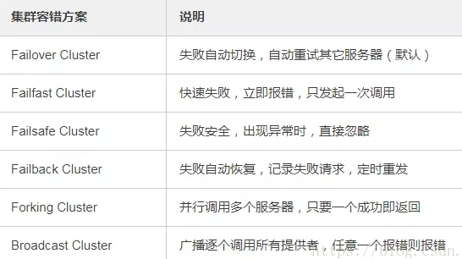

Dubbo有哪几种负载均衡策略，默认是哪种？
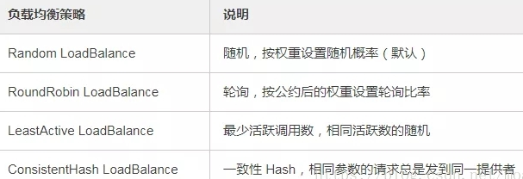

注册了多个同一样的服务，如果测试指定的某一个服务呢？
 | 可以配置环境点对点直连，绕过注册中心，将以服务接口为单位，忽略注册中心的提供者列表。

Dubbo支持服务多协议吗？
 | Dubbo 允许配置多协议，在不同服务上支持不同协议或者同一服务上同时支持多种协议。

当一个服务接口有多种实现时怎么做？
 | 当一个接口有多种实现时，可以用 group 属性来分组，服务提供方和消费方都指定同一个 group 即可。
 | service中的dubbo配置： spring-dubbo.xml:
 |  | <dubbo:provider timeout="3000" group ="${dubbo.gra.group}"/>
 | dubbo.properties:
 |  | dubbo.gra.group=ls
 | web中的dubbo配置： spring-dubbo.xml:
 |  | <dubbo:consumer check="false" timeout="100000" group ="${dubbo.gra.group}"/>
 | group的作用是接口有多个实现的使用用于区分的

服务上线怎么兼容旧版本？
 | 可以用版本号（version）过渡，多个不同版本的服务注册到注册中心，版本号不同的服务相互间不引用。这个和服务分组的概念有一点类似。
 | 服务端配置
 |  | applicationContext.xml配置：
 |  |  | <bean id="serviceVersion1" class="com.dubbosample.service.impl.DubbodoSomething1ServiceImpl"/>
 |  |  | <bean id="serviceVersion2" class="com.dubbosample.service.impl.DubbodoSomething2ServiceImpl"/>
 |  | dubbo.xml配置：
 |  |  | <dubbo:service ref="serviceVersion1" interface="com.dubbosample.service.IDubbodoSomethingService" protocol="dubbo,rmi" version="1.0.0"/>
 |  |  | <dubbo:service ref="serviceVersion2" interface="com.dubbosample.service.IDubbodoSomethingService" protocol="dubbo,rmi" version="1.0.1"/>
 | 客户端配置
 |  | applicationContext.xml 配置：
 |  |  | <!-- 引入配置文件 -->
 |  |  | <import resource="classpath:dubbo.xml"/>
 |  | dubbo.xml 配置：
 |  |  | <dubbo:reference id="serviceVersion1" interface="com.dubbosample.service.IDubbodoSomethingService" protocol="dubbo" version="1.0.0"/>
 |  |  | <dubbo:reference id="serviceVersion2" interface="com.dubbosample.service.IDubbodoSomethingService" protocol="dubbo" version="1.0.1"/>

 | 版本号，则是用于同一个服务的版本升级的

Dubbo可以对结果进行缓存吗？
 | 可以，Dubbo 提供了声明式缓存，目的是用于加速热门数据的访问速度，以减少用户加缓存的工作量。 |  |  |  |  | 开解咨询
 | 服务提供者接口

 | 服务提供者接口实现类

 | 服务端配置文件

 | 服务消费者配置文件

Dubbo服务之间的调用是阻塞的吗？
 | 默认是同步等待结果阻塞的，支持异步调用。
 | Dubbo 是基于 NIO 的非阻塞实现并行调用，客户端不需要启动多线程即可完成并行调用多个远程服务
 |  | ，相对多线程开销较小，异步调用会返回一个 Future 对象。

 | 异步调用流程
 | 1 用户线程调用方法
 | 2 IO线程将请求发送到服务端
 | 3 IO线程setFuture到RPCContext
 | 4 用户线程执行getFuture去RPCContext中获取结果，若为空，通过wait方法等待 .
 | 5 服务端响应结果，并写入Future

Dubbo支持分布式事务吗？
 | 目前暂时不支持，后续可能采用基于 JTA/XA 规范实现

Dubbo telnet 命令能做什么？
 | dubbo 通过 telnet 命令来进行服务治理
 | telnet localhost 8090 //测试对应IP和端口下的dubbo服务是否连通

 | invoke 调用服务
 | ls 显示服务列表
 | ps 显示服务端口列表
 | cd 改变缺省服务
 | pwd 显示当前缺省服务
 | trace XxxService 跟踪1次服务任意方法的调用情况。
 | count XxxService 统计1次服务任意方法的调用情况
 | status -l 显示状态列表
 | log 100 查看file logger的最后100字符的日志
 | clear 100 清除屏幕上的指定行数的内容

Dubbo支持服务降级吗？
 | Dubbo 2.2.0 以上版本支持。
 | 比如说服务 A 调用服务 B，结果服务 B 挂掉了，服务 A 重试几次调用服务 B，还是不行，那么直接降级，走一个备用的逻辑，给用户返回响应。
 | <dubbo:reference id="fooService" interface="com.test.service.FooService" timeout="10000" check="false" mock="return null">
 | 我们调用接口失败的时候，可以通过 mock 统一返回 null。
 | mock 的值也可以修改为 true，然后再跟接口同一个路径下实现一个 Mock 类，命名规则是 “接口名称+Mock” 后缀。然后在 Mock 类里实现自己的降级逻辑。

服务提供者能实现失效踢出是什么原理？
 | 服务失效踢出基于 Zookeeper 的临时节点原理。
 | 在ZooKeeper中，客户端和服务端建立连接后，会话随之建立，生成一个全局唯一的会话ID(Session ID)
 | 如果发生SESSION_TIMEOUT 后还没有成功连接上服务器，那么服务器认为这个Session已经结束了
 | 由于在ZK中，很多数据和状态都是和会话绑定的，一旦会话失效，那么ZK就开始清除和这个会话有关的信息
 | 包括这个会话创建的临时节点和注册的所有Watcher
 | 网络恢复后，客户端可能会重新连接上服务器，服务器会告诉客户端一个异常：SESSIONEXPIRED（会话过期）。此时客户端的状态变成 CLOSED状态
 | 所以一旦发生会话超时，那么存储在ZK上的所有临时数据与注册的订阅者都会被移除，此时需要重新创建一个ZooKeeper客户端实例，需要自己编码做一些额外的处理。

如何解决服务调用链过长的问题？
 | Dubbo 可以使用 Pinpoint 和 Apache Skywalking(Incubator) 实现分布式服务追踪
 | Apache Skywalking(Incubator)：专门为微服务架构和云原生架构系统而设计并且支持分布式链路追踪的APM(应用性能管理)系统
 |  | 通过加载探针的方式收集应用调用链路信息，并对采集的调用链路信息进行分析，生成应用间关系和服务间关系以及服务指标
 | Pinpoint是一个开源的 APM (应用性能管理)工具，用于基于java的大规模分布式系统

服务读写推荐的容错策略是怎样的？
 | 读操作建议使用 Failover 失败自动切换，默认重试两次其他服务器。
 | 写操作建议使用 Failfast 快速失败，发一次调用失败就立即报错。

Dubbo必须依赖的包有哪些？
 | Dubbo 必须依赖 JDK

Dubbo的管理控制台能做什么？
 | 管理控制台主要包含：路由规则，动态配置，服务降级，访问控制，权重调整，负载均衡，等管理功能。

Dubbo 和 Dubbox 有什么区别？
 | Dubbox 是继 Dubbo 停止维护后，当当网基于 Dubbo 做的一个扩展项目，如加了服务可 Restful 调用，更新了开源组件等。

你还了解别的分布式框架吗？
 | Spring cloud、Facebook 的 Thrift、Twitter 的 Finagle 等。

Dubbo 能集成 Spring Boot 吗？
 | 可以的

在使用过程中都遇到了些什么问题？
 | Dubbo 的设计目的是为了满足高并发小数据量的 rpc 调用，在大数据量下的性能表现并不好，建议使用 rmi 或 http 协议。
 | 因为DUBBO默认用的是dubbo协议，序列化用的是hassian，适用于高并发量，小数据量的场景

dubbo启动解析，加载配置信息原理
 | 我们配置文件中的远程暴露服务，指定注册中心的位置等
 | 因为配置文件是一个spring的一个配置文件
 | spring在启动配置文件中每个标签，都会有个主接口BeanDefinitionParser（bean定义的解析器）
 |  | 其中有一个DubboBeanDefinitionParser（dubbo的标签解析器）
 |  | 里面有个parse（解析）方法，通过这个方法来解析标签
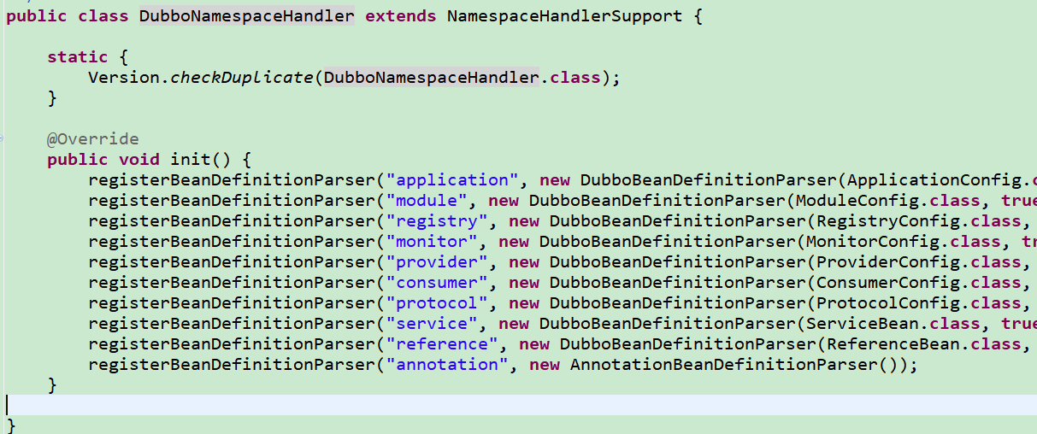
 |  |  | 1 解析标签
 |  |  | 2 获取标签的ID，标签的名字
 |  |  | 3 通过标签的类型，比如protocol，provider，consumer等不同的类型做不同的处理
 |  |  |  | 因为每个标签对应的是一个bean的class
 |  |  | 4 保存到每个类型对应的配置容器中
 |  |  |  | 在初始化的时候通过DubboNamespaceHandler构造函数来创建对应保存的配置容器

dubbo原理 -服务暴露
 | dubbo启动解析，加载配置信息
 | 在DubboNamespaceHandler中
 |  | 因为配置文件是一个spring的一个配置文件
 |  | spring在启动配置文件中每个标签，都会有个主接口BeanDefinitionParser（bean定义的解析器）
 |  |  | 其中有一个DubboBeanDefinitionParser（dubbo的标签解析器）
 |  |  | 里面有个parse（解析）方法，通过这个方法来解析标签
 |  |  |  | 1 解析标签
 |  |  |  | 2 获取标签的ID，标签的名字
 |  |  |  | 3 通过标签的类型，比如protocol，provider，consumer等不同的类型做不同的处理
 |  |  |  |  | 因为每个标签对应的是一个bean的class，比如ApplicationConfig.class，providerconfig.class
 |  |  |  | 4 保存到每个类型对应的配置容器中DubboBeanDefinitionParser
 |  |  |  |  | 在初始化的时候通过DubboNamespaceHandler构造函数来创建对应保存的配置容器

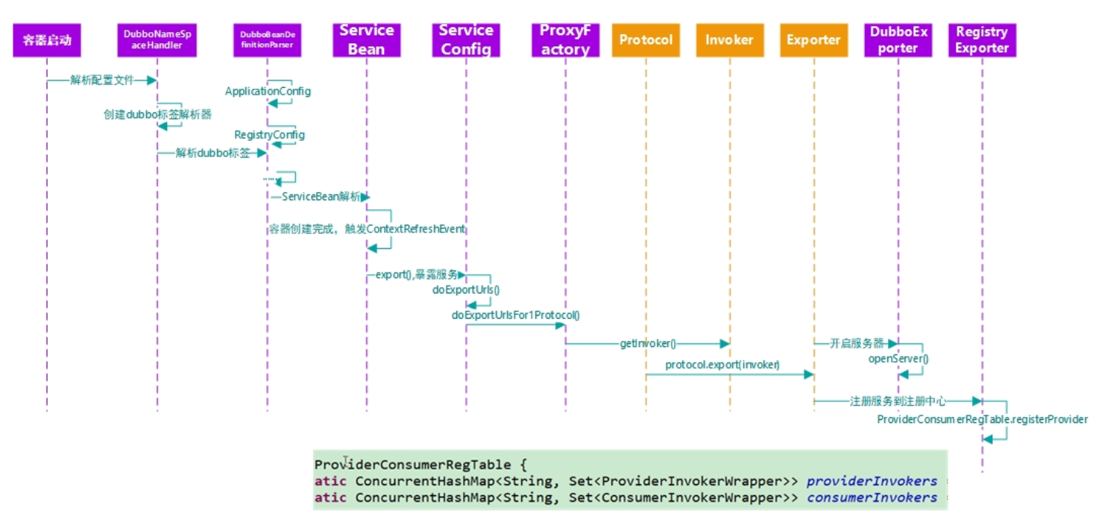
 | 调用ServiceBean中的afterPropertiesSet方法
 |  | 就是把spring配置文件中dubbo的标签内容保存起来。保存在ServiceBean里面。

 | ServiceBean还实现了ApplicationListener<ContextRefreshedEvent>接口，叫应用的监听器。
 |  | 它监听的事件是ContextRefreshedEvent，当我们ioc容器整个刷新完成
 |  | 也就是ioc容器里面所有对象都创建完成以后来回调方法onApplicationEvent(ContextRefreshedEvent event)。
 |  | 然后调用ServiceConfig中的export方法，准备进行服务暴露前的设置

 | ServiceConfig的export方法中会先对参数做一些验证，然后调用doExport方法
 |  | doExport方法主要把serviceBean中的属性比如application,module,protocol等，
 |  |  | set到当前的AbstractInterfaceConfig
 |  | 然后执行doExportUrls方法，进行URL地址暴露

 | 执行暴露的URL地址就是通过loadRegistries方法去获取注册中心的地址列表
 |  | 然后开始调用doExportUrlsFor1Protocol，准备开始根据不同的协议配置去服务暴露

 | doExportUrlsFor1Protocol中主要实现根据URL中地址的数量来循环生成一个带有URL的包装器（通过动态代理得到invoker，生成）
 |  | 调用protocol中的export，传入包装器

 | Protocol是个接口，所以需要制定实现类，dubbo通过SIP默认protocol使用的是dubbo协议，所以调用的是dubboprotocol的实现

 | DubboProtocol中的export所做的事情就是导入服务，生成DubboExport的容器，设置参数，最后调用openServer打开服务
 |  | openServer方法中主要是通过url去调用createService，在createServer中调用bind的方法，
 |  | 在bind方法中启动nettyserver

dubbo原理 -服务订阅
 | DubboNamespaceHandler
 |  | dubbo:reference标签对应的是ReferenceBean
 | ReferenceBean
 |  | ReferenceBean实现了FactoryBean接口，
 |  | reference标签会去spring容器中拿对象的实现，就会进入到ReferenceBean的getObject()方法。

 | ReferenceConfig
 |  | 执行init方法去调用动态代理refprotocol.refer方法,调用RegistryProtocol里的doRefer
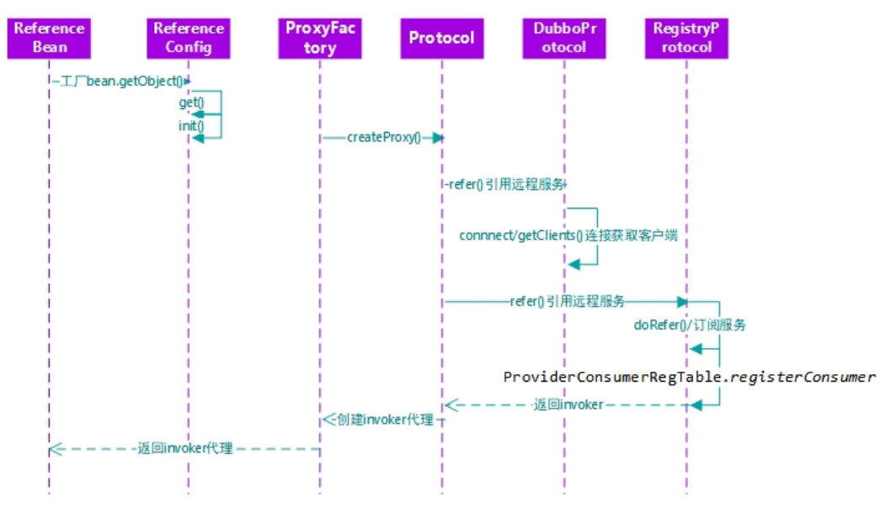
 | RegistryProtocol
 |  | 调用subscribe方法进行订阅，然后调用DubboProtocol中的getClients

 | DubboProtocol
 |  | getClients中回去调用HeaderExchanger的Transporters.connect

 | Transporters
 |  | 接口通过SPI默认是Netty的接口实现NettyTransporter中的Connect实现方法

 | NettyTransporter
 |  | 创建NettyClient实例，传入url和监听

dubbo原理 -服务调用

 | InvokerInvocationHandler
 |  | 调用Invoker接口
 | Invoker
 |  | 实现MockClusterInvoker集群容错
 | MockClusterInvoker集群容错
 |  | 1，no mock:直接把方法调用转发给实际的Invoker(实现FailoverClusterInvoker)
 |  | 2，direct mock:如果配置了强制执行Mock，比如发生服务降级，那么直接按照配置执行mock之后返回：
 |  | 3,fail mock:如果是其它的情况，比如只是配置的是mock=fail:return null，那么就是在正常的调用出现异常的时候按照配置执行mock：
 |  | 集群容错配置好了就实现AbstractClusterInvoker的invoke方法
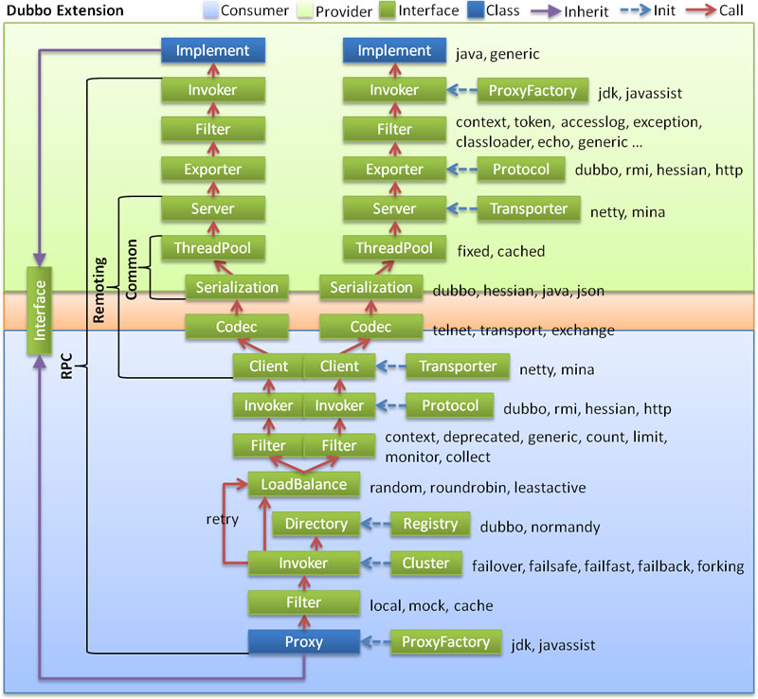
 | AbstractClusterInvoker
 |  | 1，获取可以提供服务的列表，比如配置了两个版本号，就有两个服务
 |  | 2，设置负载均衡的信息
 |  | 3，根据不同的负载均衡策略选择不同的doInvoke实现
 |  | 4，调用currentClient.request设置并发送请求，返回ResponseFuture
 |  | 最终用的Dubbo协议，所以最后用的是dubboProtocol
 |  | client 启动netty客户端，连接目标接口的服务器，发起请求

dubbo 熔断，限流，降级
 | consumer针对provider出现各种情况而设计的:
 | 超时（timeout）
 |  | 在接口调用过程中，consumer调用provider的时候，provider在响应的时候，有可能会慢，
 |  |  | 如果provider 10s响应，那么consumer也会至少10s才响应。如果这种情况频度很高，
 |  |  | 那么就会整体降低consumer端服务的性能。

 |  |  | 所以，consumer不可能无限制地等待provider接口的返回，会设置一个时间阈值，如果超过了这个时间阈值，就不继续等待。

 |  |  | 这个超时时间选取，一般看provider正常响应时间是多少，再追加一个buffer即可。

 | 重试（retry）
 |  | 超时时间的配置是为了保护服务，避免consumer服务因为provider 响应慢而也变得响应很慢，这样consumer可以尽量保持原有的性能。

 |  | 但是也有可能provider只是偶尔抖动，那么超时后直接放弃，不做后续处理，就会导致当前请求错误，也会带来业务方面的损失。

 |  | 那么，对于这种偶尔抖动，可以在超时后重试一下，重试如果正常返回了，那么这次请求就被挽救了，能够正常给前端返回数据，只不过比原来响应慢一点。

 | 幂等(idempotent)
 |  | 如果允许consumer重试，那么provider就要能够做到幂等。
 |  | 即，同一个请求被consumer多次调用，对provider产生的影响(这里的影响一般是指某些写入相关的操作) 是一致的。
 |  | 而且这个幂等应该是服务级别的，而不是某台机器层面的，重试调用任何一台机器，都应该做到幂等。

 | 熔断（circuit break）
 |  | 如果provider是核心路径的服务，down掉基本就没法提供服务了，那我们也没话说。
 |  |  | 如果是一个不那么重要的服务，却因为这个服务一直响应时间长导致consumer里面的核心服务也拖慢，那么就得不偿失了。

 |  | 因此就出现了熔断的逻辑，也就是，如果检查出来频繁超时，就把consumer调用provider的请求，直接短路掉，不实际调用，而是直接返回一个mock的值。
 |  |  | 等provider服务恢复稳定之后，重新调用。

 | provider针对consumer出现各种情况而设计的:
 | 限流(current limiting)
 |  | 这样一个场景，provider是一个核心服务，给N个consumer提供服务，
 |  |  | 突然某个consumer抽风，流量飙升，占用了provider大部分机器时间，导致其他可能更重要的consumer不能被正常服务。

 |  | 所以，provider端，需要根据consumer的重要程度，以及平时的QPS大小，来给每个consumer设置一个流量上线，
 |  |  | 同一时间内只会给A consumer提供N个线程支持，超过限制则等待或者直接拒绝。

 |  | 资源隔离
 |  |  | provider可以对consumer来的流量进行限流，防止provider被拖垮。

 |  | 服务降级
 |  |  | 降级服务既可以代码自动判断，也可以人工根据突发情况切换。

